상품제안서
상감수필함 명함함세트 | 상품코드: F22529

 |  |  |  |  |  |  | 02-412-0044 | www.easy1.co.kr
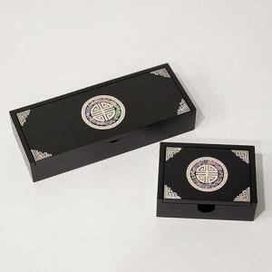

【상세/제작정보】

【인쇄/포장옵션】 | 실크, 100개미만 / 포장지포장

【공급단가】 | 수량 | 30~ | 50~ | 100~ | 300~ | 500~
*VAT별도 | 단가 | 33,600원 | 33,040원 | 32,200원 | 31,640원 | 30,800원

【상품 URL】 | http://www.easy1.co.kr/src/goods_detail.php?gdno=22529

